关系图
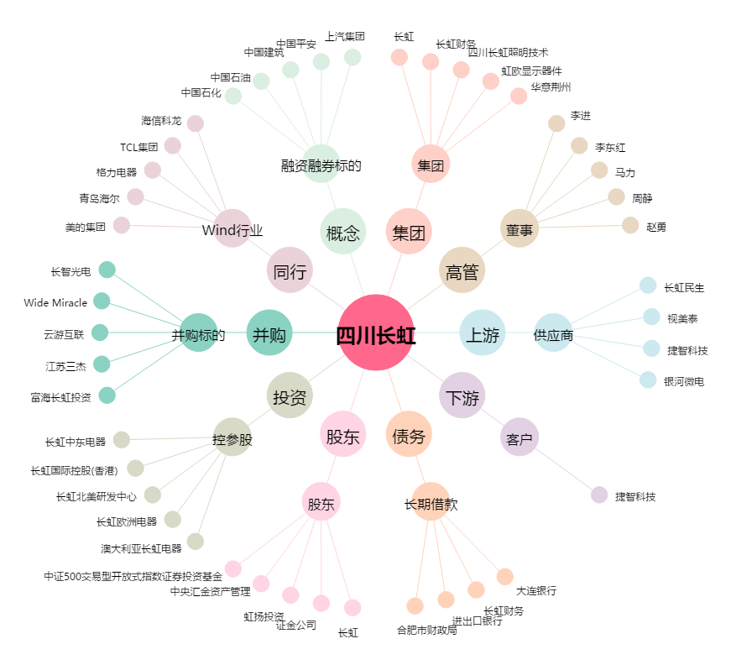
四川长虹[600839.SH] - 关系概览图

